Ex3.1 (Raw QAS)
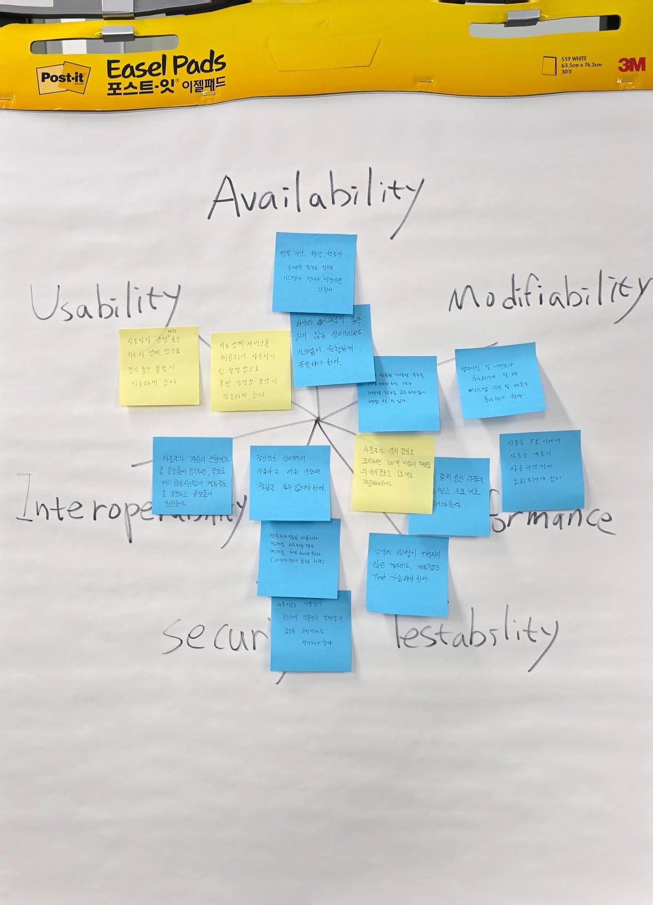
[Ex3.1] Raw QAS (Raw Quality Attribute Scenario) 발굴
Scenario Brainstorming: 팀당 10개 내외(1인당 2건↑ 필수)의 Quality Attribute Raw 시나리오를 작성하세요.
Voting: 팀당 4개 이상의 Scenario를 선정. 단, 다양한 품질 속성(3개 이상)이 나오도록 할 것

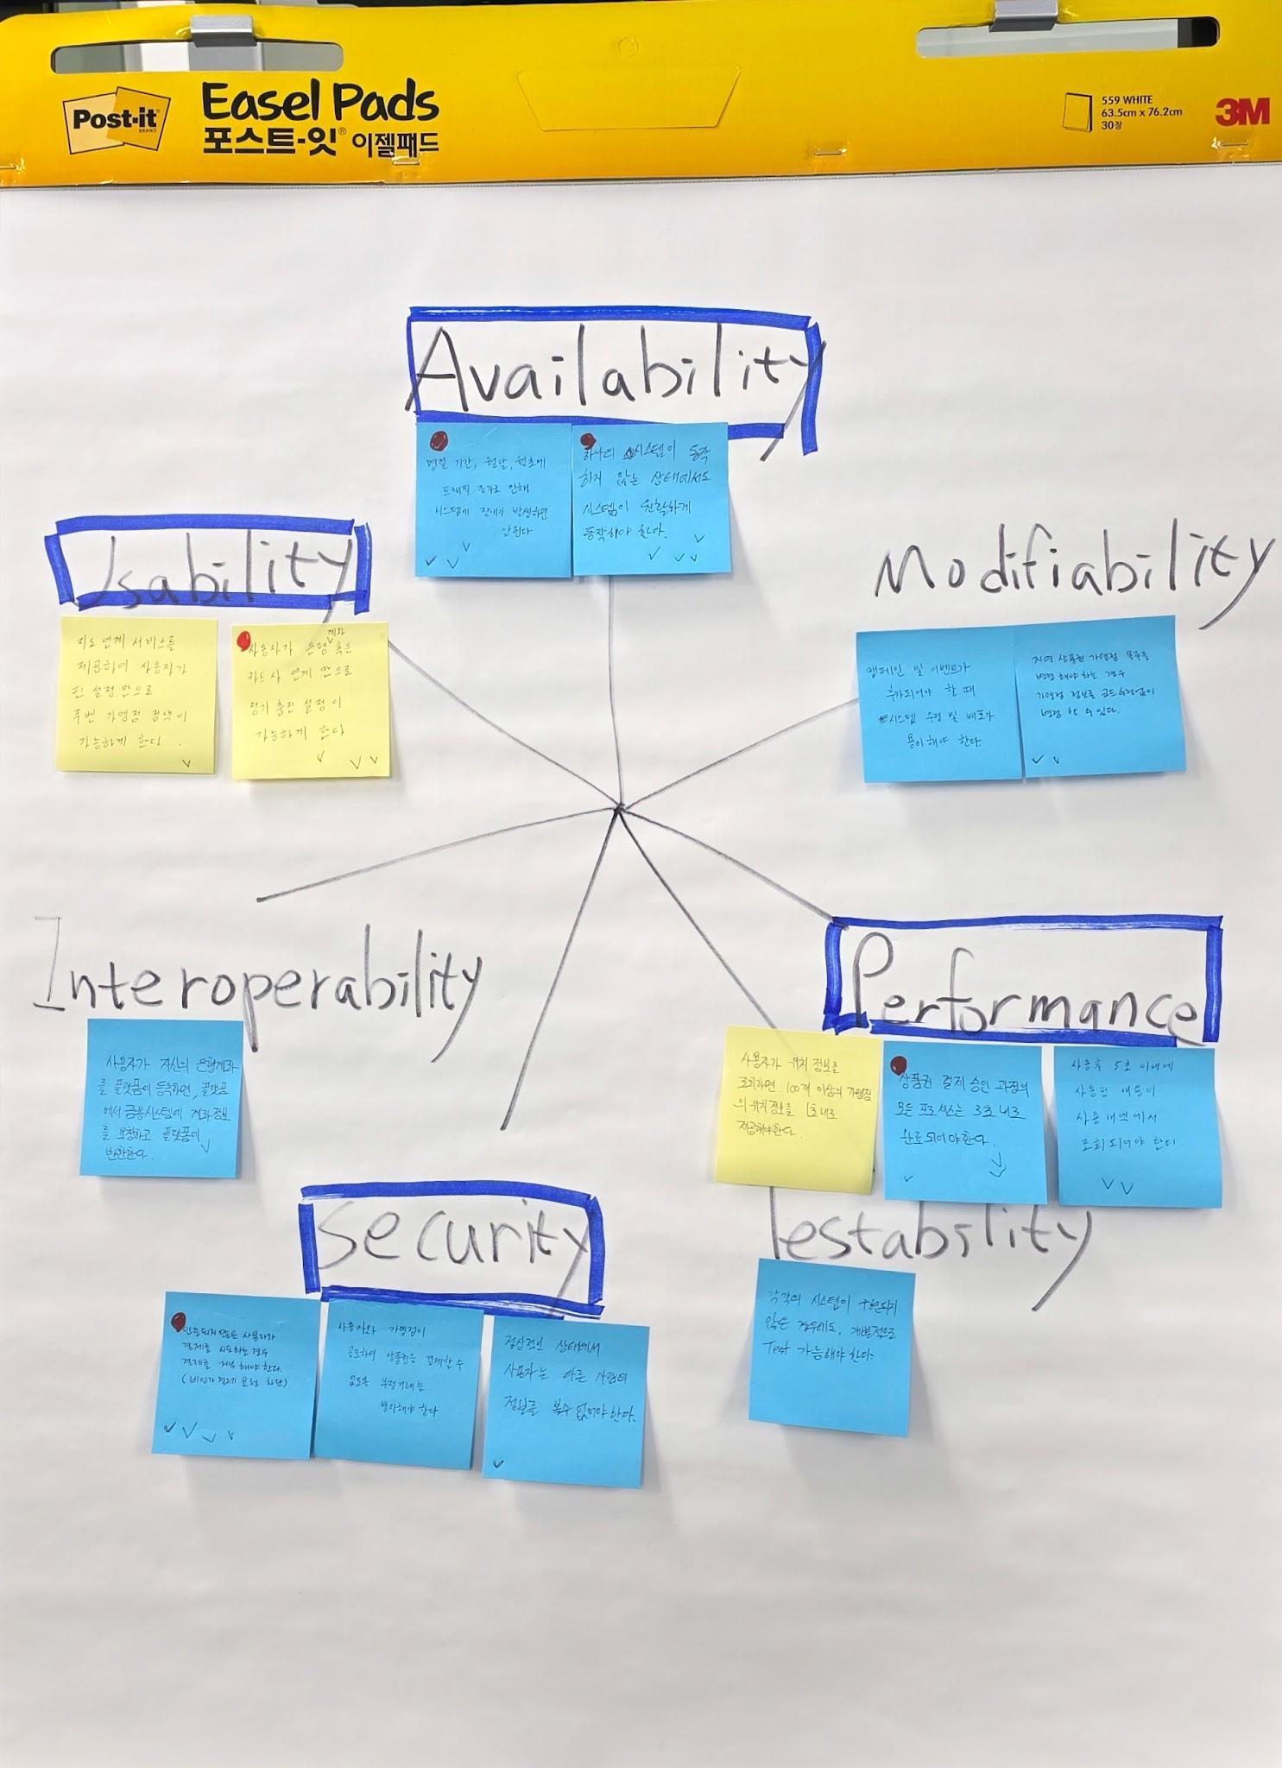
Member | Quality Attribute | Raw Quality Attribute Scenario | VOTE | 팀원2 | 팀원3 | 팀원4 | 팀원5 | 팀원6 | 팀원6
김XX | Performance | 많은 사용자가 피크 시간대에 동시에 로그인을 시도하는 경우에도, 시스템이 원활하게 로그인 요청을 처리해야 한다. | 4 | 1 |  | 1 | 1 |  | 1
김XX |  |  | 4 | 1 | 1 |  | 1 | 1
이XX |  |  | 3 | 1 |  | 1 |  | 1
이XX |  |  | 3 | 1 |  |  | 1 | 1
박XX |  |  | 4 |  | 1 | 1 |  | 1 | 1
박XX |  |  | 2 |  |  | 1 | 1
 |  |  | 2 | 1 | 1
 |  |  | 5 |  | 1 | 1 | 1 | 1 | 1
 |  |  | 2 |  | 1 |  |  |  | 1
 |  |  | 1 |  |  |  |  |  | 1
 |  |  | . Voting: 개인별로 4~5개 항목에 Voting

